permission_check
window_scope

検索画面
更新画面
更新確認画面
更新完了画面

hidden
hidden
hidden
hidden

検索条件
検索条件
検索条件

入力データ

hidden_encryption

ハンドラ

リクエスト
(POST)
hiddenパラメータを復号し、
リクエストパラメータに設定する。

アクション

バリデーションを行いhiddenパラメータを取得して、使用する。

JSP

レスポンス
n:formタグが暗号化を行い、
hiddenタグを出力する。

make_common_input_confirm
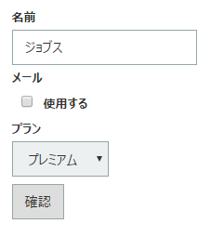
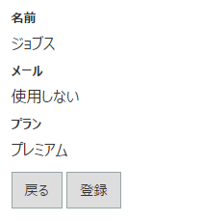
入力画面
確認画面

